Teoria
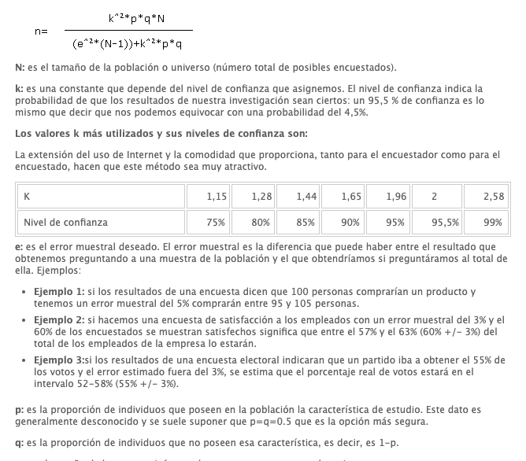
FALSOS POSITIVOS
K | 1.96 | num | 0.9604
p | 0.5 | den | 0.9604
q | 0.5 | Resultado | 1
N | 1
e | 0.05

FALSOS NEGATIVOS
K | 1.96 | num | 895092.8
p | 0.5 | den | 2330.9579
q | 0.5 | Resultado | 384.00213063
N | 932000
e | 0.05

